Formato Bitácora
 |  |  |  |  |  |  |  |  |  |  |  |  |  | Versión: 03
 |  |  |  |  |  |  |  |  |  |  |  |  |  | Código: GFPI-F-147
Proceso Gestión de Formación Profesional Integral
Formato Bitácora seguimiento Etapa productiva
Regional Santander
Centro Agroturisco
BITÁCORA DE SEGUIMIENTO ETAPA PRODUCTIVA

Nombre de la empresa donde está realizando la etapa productiva |  |  |  |  |  | NIT |  | BITACORA N° |  |  | Período
AGROPECUARIA NUEVA DEL ORIENTE SAS |  |  |  |  |  | 900.446.865-3 |  | 1 |  |  | BITACORA 19dic - 2ene

Nombre del jefe inmediato/Responsable |  |  |  |  | Teléfono de contacto |  |  |  | Correo electrónico
Edgar Mauricio Campos Ribero |  |  |  |  | 301 2016788 |  |  |  | emcampos@sena.edu.co

Seleccione con una "X" el tipo de modalidad de etapa productiva
CONTRATO DE APRENDIZAJE | x | VÍNCULO LABORAL O CONTRACTUAL | PROYECTO PRODUCTIVO |  | APOYO A UNA UNIDAD PRODUCTIVA FAMILIAR |  | APOYO A INSTITUCIÓN ESTATAL NACIONAL,TERRITORIAL, O A UNA ONG, O A ENTIDAD SIN ANIMO DE LUCRO |  |  | MONITORIA |  |  | PASANTIA

Nombre del aprendiz |  |  |  | Documento Id. |  |  | Teléfono de contacto |  |  |  | Correo electrónico institucional
johan sebastian blanco cataño |  |  |  | 1096800316 |  |  | 3219713759 |  |  |  | jsblanco61@misena.edu.co

Número de ficha |  |  |  |  | Programa de formación
2557356 |  |  |  |  | Analisi y Desarrollo de software

DESCRIPCIÓN DE LA ACTIVIDAD (Ingrese cuantas filas sean necesarias) |  |  |  |  | FECHA INICIO | FECHA FIN | EVIDENCIA DE CUMPLIMIENTO |  |  |  |  | OBSERVACIONES, INASISTENCIAS Y/O DIFICULTADES PRESENTADAS
Comencé a recibir paga el 21 de diciembre (sábado), por lo que comencé con mi primera actividad el 23. Edgar Mauricio comenzó a describirme lo que debía elaborar. Debía maquetar un software cuya finalidad era mejorar la administración del inventario en el SENA. Luego de explicarme lo básico, comencé a desarrollarlo en Figma, una herramienta de maquetado muy completa. Aprendí lo básico de ella, como guardar variables o temas de colores para una fácil reasignación. Además, aprendí muchas más cosas que no conocía de este programa y todo lo que podía implementar al proyecto, como los componentes, para tener más escalabilidad en el proyecto. |  |  |  |  | 2024-12-19 | 2025-01-02 | 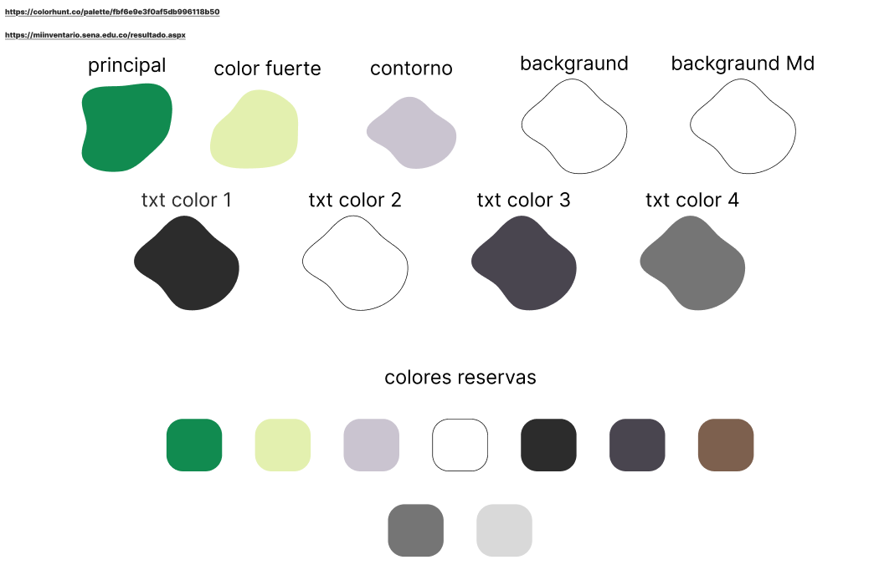 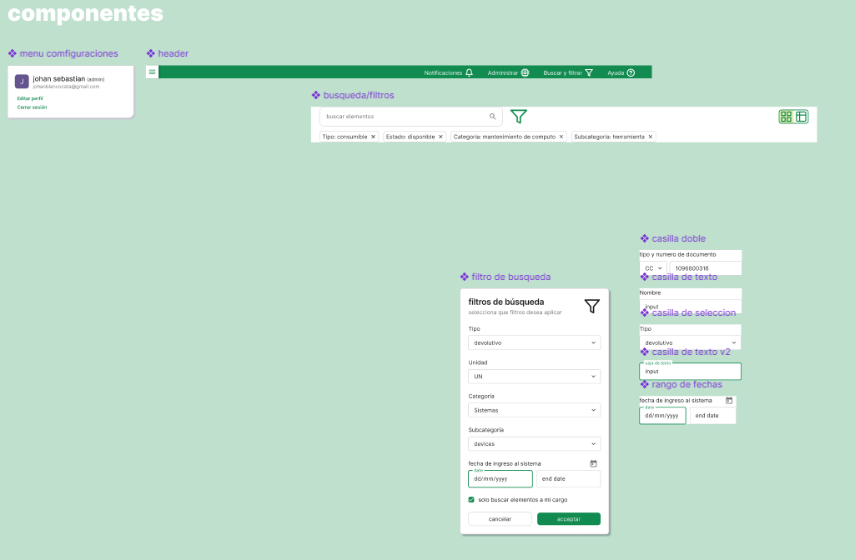 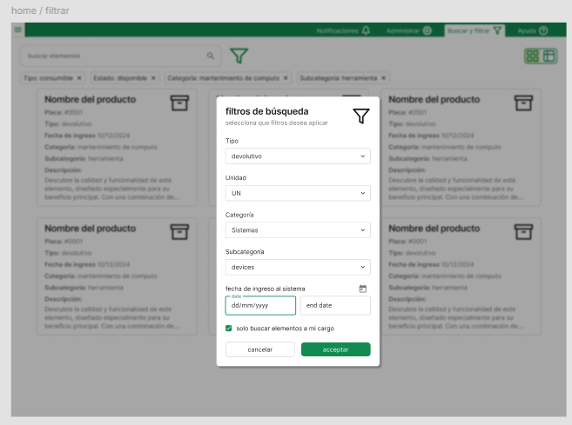 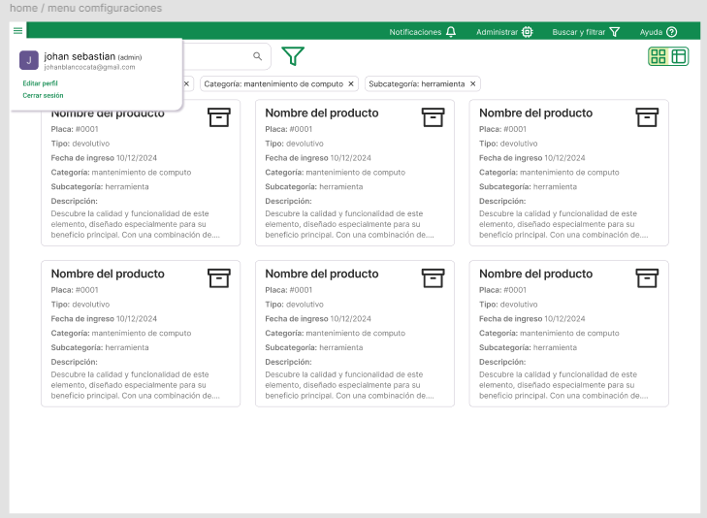 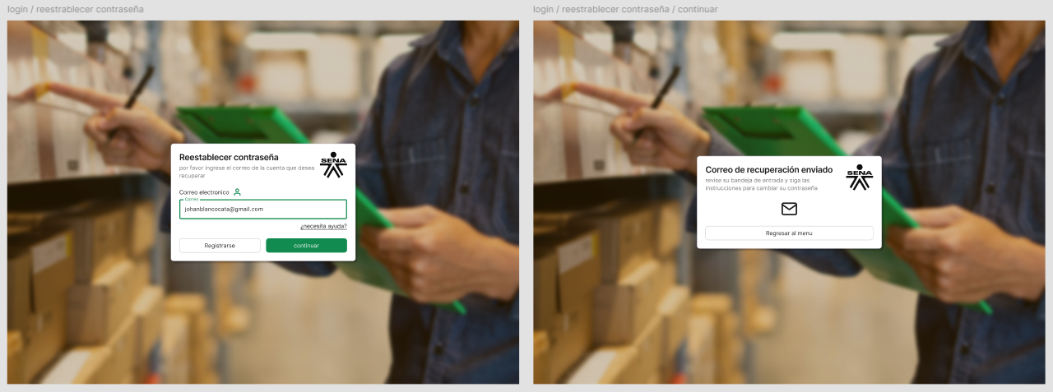 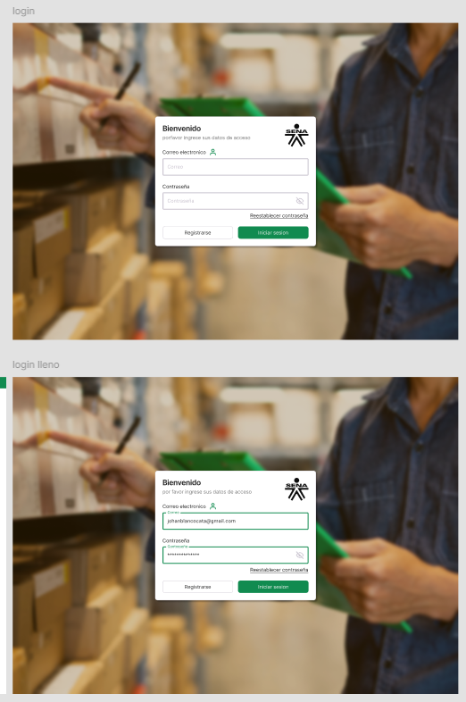 |  |  |  |  | la modalidad fue hibrida ya que la mayoria del maquetado lo hise desde casa, con reuniones semanales para supervisar mi avanze ademas de despejar mis dudas debido a que no habia un software o documentos echos de los cuales apoyarme sinseramente, se sentia raro estar maquetano esto sin siquiera un documento formal con los requerimientos funcionales y no funcionales, era como estar creando el techo de una casa sin paredes

Aprendiz: recuerde diligenciar completamente el informe y entregarlo o subirlo al espacio asignado para este.

Nombre del Aprendiz |  |  |  |  | Firma del aprendiz |  |  |  |  |  | Fecha entrega bitácora

Nombre del Instructor de Seguimiento |  |  |  |  | Firma de instructor de seguimiento |  |  |  |  | Firma del jefe inmediato (Si es del caso)

Nota: LOS DATOS PROPORCIONADOS SERÁN TRATADOS DE ACUERDO CON LA POLÍTICA DE TRATAMIENTO DE DATOS PERSONALES DEL SENA Y A LA LEY 1581 DE 2012.

